UI流程图及主要功能点
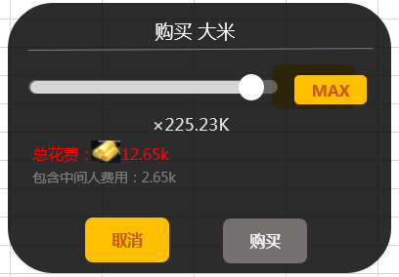
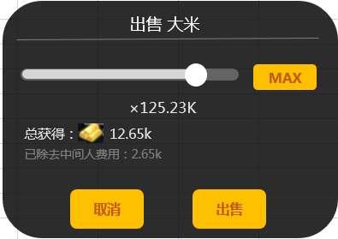
主UI流程图

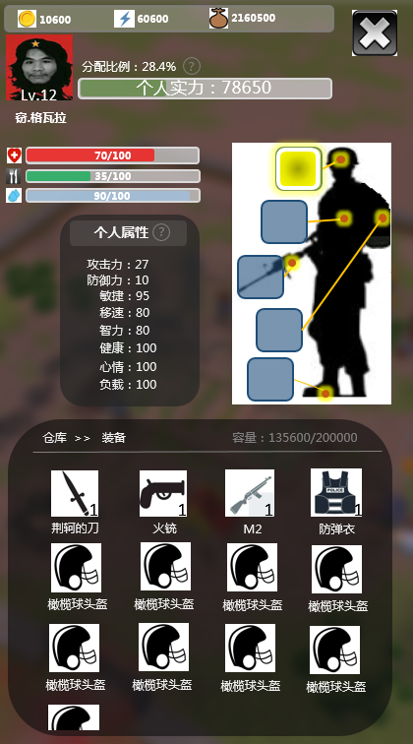
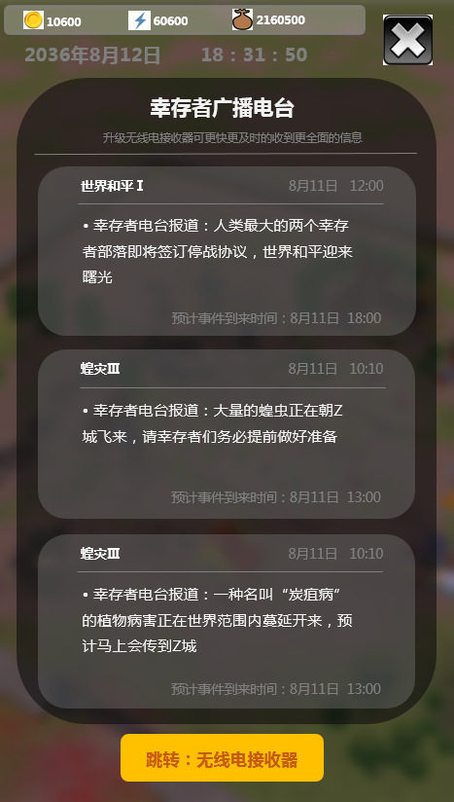
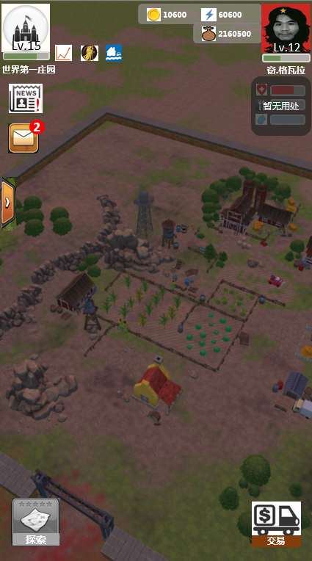


战报

外出

僵尸入侵
大门机枪打死了20只僵尸
余博文打死了10只僵尸
易君健打死了8只僵尸
邵谊鲲打死了9只僵尸
僵尸开始攻击大门和围墙
大门机枪打死了20只僵尸
余博文打死了10只僵尸
易君健打死了8只僵尸
邵谊鲲打死了9只僵尸
大门被攻破
僵尸开始疯狂破坏
余博文打死了4只僵尸
易君健打死了3只僵尸
邵谊鲲打死了9只僵尸
易君健被僵尸重创 受伤，失去战斗能力
大门机枪打死了2只僵尸
余博文打死了3只僵尸
邵谊鲲打死了3只僵尸
最后一只僵尸被余博文击杀
战斗结束
战斗结果：
* 大门损坏
* 易君健受伤
* 个人资源损失：345000
* 个人黄金损失：20000
* 个人血量损失：80
* 战利品：金表x1
身份证x10
庄园图纸x1
 |  |  |  |  | 僵尸入侵
 |  |  |  |  | 大门机枪打死了20只僵尸
 |  |  |  |  | 余博文打死了10只僵尸
 |  |  |  |  | 易君健打死了8只僵尸
 |  |  |  |  | 邵谊鲲打死了9只僵尸
 |  |  |  |  | 大门被攻破
 |  |  |  |  | 僵尸开始疯狂破坏
 |  |  |  |  | 余博文打死了4只僵尸
 |  |  |  |  | 易君健打死了3只僵尸
 |  |  |  |  | 邵谊鲲打死了9只僵尸
 |  |  |  |  | 易君健被僵尸重创 受伤，失去战斗能力
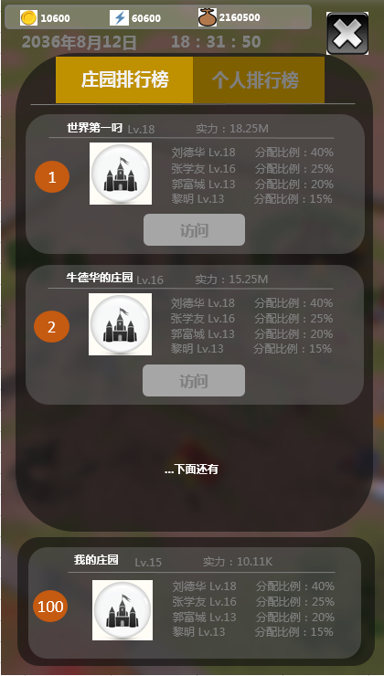
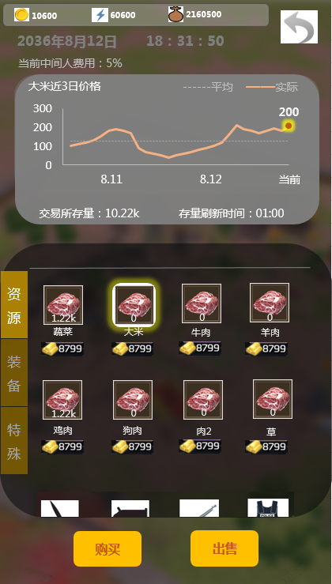
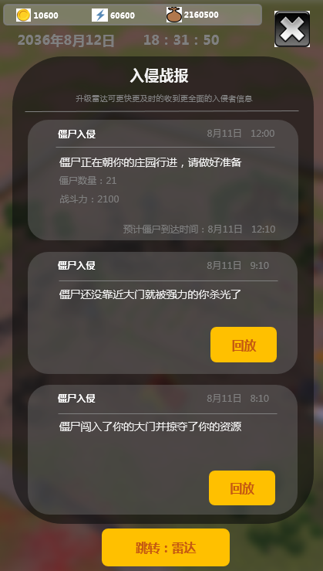
 |  |  |  |  | 余博文打死了3只僵尸
 |  |  |  |  | 邵谊鲲打死了3只僵尸
 |  |  |  |  | 最后一只僵尸被余博文击杀
 |  |  |  |  | 战斗结束
 |  |  |  |  | 战斗结果：
 |  |  |  |  | * 大门损坏
 |  |  |  |  | * 资源损失：345000
 |  |  |  |  | * 黄金损失：20000
 |  |  |  |  | * 血量损失：80

个人属性/装备、道具使用
系统概述
 |  |  |  | 【基础建筑生产】
 |  |  |  | • 领取类
世界事件状态显示
 |  |  |  | • 加工类

世界事件预告
 |  |  |  | 【基础个人属性及其相关系统】
 |  |  |  | • 个人属性：做了，暂时用不上
 |  |  |  | • 装备系统：功能暂时没做
 |  |  |  | • 道具使用：功能暂时没做

排行榜
 |  |  |  | 【玩法系统】
 |  |  |  | • 世界事件系统
 |  |  |  | • 僵尸入侵及战报系统
 |  |  |  | • 交易系统
 |  |  |  | • 探索/掠夺系统(暂时不做）

探索/掠夺（未开放）
交易

世界事件系统
 |  |  |  | 【概述】
 |  |  |  | • 世界事件是一系列随时都有可能发生的事件
 |  |  |  | • 这些事件会影响到僵尸的各项基础属性、僵尸的入侵概率、建筑的各种属性、各种道具的价格等
 |  |  |  | • 世界事件可以通过升级“无线电接收器”建筑来提前更多时间收到世界事件即将发生的消息

事件名称
事件通知到玩家的时间

事件描述
事件实际发生时间

视角跳转到主界面“无线电接收器”处

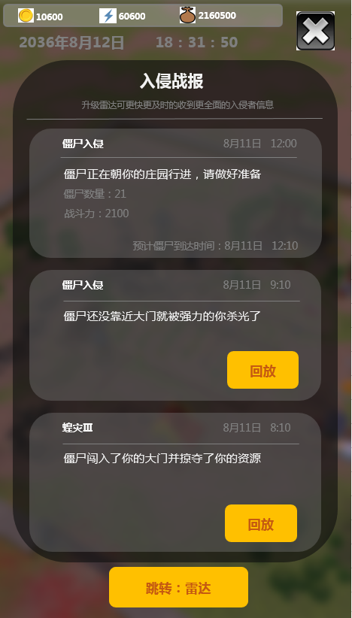
僵尸入侵及战报系统
 |  |  |  | 【概述】
 |  |  |  | • 庄园每时每刻都有被僵尸入侵的风险
 |  |  |  | • ”雷达“建筑能够探测到正在接近庄园的僵尸，探测到后立马在战报界面通知，显示内容包括入侵僵尸的信息以及到达时间
 |  |  |  | ”雷达“建筑等级越高，越能提前探测到接近的僵尸
 |  |  |  | • 僵尸到达庄园后，根据预设算法模拟战斗结果
 |  |  |  | • 战斗发生完成后，战报相应区域出现”回放“按钮，点击“回放”可以查看战斗结果模拟

事件名称
“雷达"发现僵尸并通知到玩家的时间
 |  |  |  | 【界面信息】

僵尸信息
还未发生的事件，可以看到具体发生时间
 |  |  |  | 【战斗结果模拟】
 |  |  |  | • 战斗结果模拟界面详见UI流程内
 |  |  |  | • 战斗结果有3种
 |  |  |  | 1.僵尸还没靠近大门就被强力的你杀光了（没有任何损失）
 |  |  |  | 2.僵尸攻击了你的大门（大门损耗耐久度）
 |  |  |  | 3.僵尸闯入了你的大门并掠夺了你的资源（大门被破坏，资源被掠夺）
事件状态

已发生的事件，可以看战斗回放

视角跳转到主界面“雷达”处

 |  |  |  | 【大门损坏及修复】
 |  |  |  | 1.损坏
 |  |  |  | • 僵尸攻击大门后，大门会损耗耐久度，当耐久度=0时，大门损毁
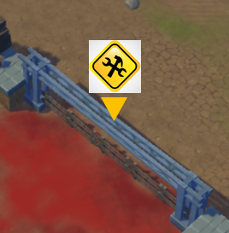
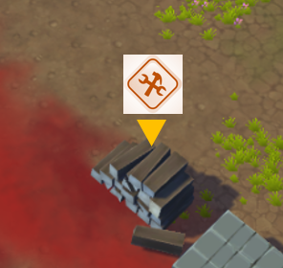
完全损坏图标
 |  |  |  | 2.修复
 |  |  |  | • 大门损伤之后（剩余耐久度＞0），大门建筑上一直显示“锤子+扳手”的图标提示
 |  |  |  | • 大门被彻底破坏之后（剩余耐久度=0），大门变回一堆木柴，废墟上一直显示“锤子+扳手”的图标提示
 |  |  |  | • 点击图标/建筑模型后，在原基础上多出“修复”按钮，按钮下显示了完全修复需要消耗的黄金（此时不能升级大门）
 |  |  |  | • 点击按钮后，弹窗询问玩家是否修复（弹窗内包含消耗资源信息），点击确定，资源扣除，记录、结算贡献值/股权

 |  |  |  | 3.修复消耗资源计算：修复1个耐久度 消耗 k5*（庄园等级*k1)^k2 个黄金
 | 有损伤可修复状态 | 完全损毁状态 |  | • 具体k值见系数表

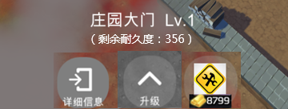

剩余的耐久度

修好需要消耗的黄金数量

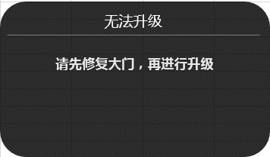
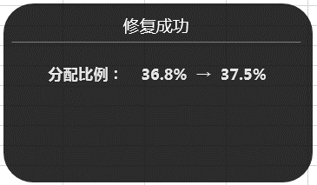

交易系统
 |  |  |  | 【概述】
 |  |  |  | 交易的基础功能就是和NPC之间的买和卖
 |  |  |  | 买卖的价格会随着世界事件而波动
 |  |  |  | 在交易时也会有一个随着世界事件而波动的中间人费用（税率）
 |  |  |  | 允许购买的物品以及对应能够购买的上限与个人等级相关

交易所存量：0

 |  |  |  | 【界面信息】

 |  |  |  | 【相关逻辑】

购买
出售

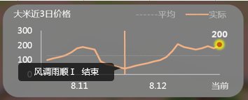

 | 点击图像区域，显示点击点横坐标绝对值最小的事件显示
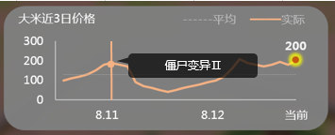

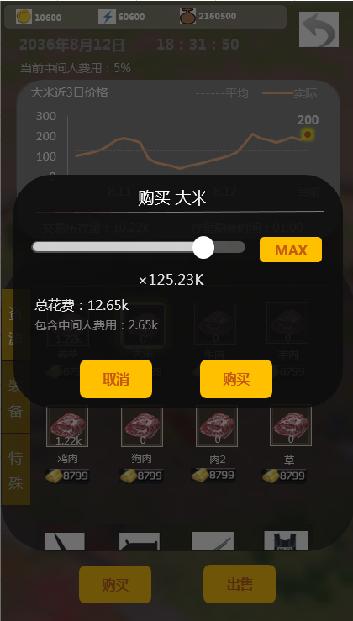

 |  |  | 1

